Uppgjör kostnaðar
 |  |  |  |  |  |  |  | - Veljið styrkhæfan lið
 |  |  |  |  |  |  |  | Aðkeypt þjónusta
 |  |  |  |  |  |  |  | Tækjabúnaður og tæknileg aðstaða
Uppgjör á kostnaði í tengslum við lokagreiðslu hjá Aski - mannvirkjarannsóknarsjóði |  |  |  |  |  |  |  | Samrekstur og aðstaða
 |  |  |  |  |  |  |  | Ferðakostnaður
Vinsamlega skilið skýrslunni til Asks - mannvirkjarannsóknasjóðs hjá HMS (Húsnæðis- og mannvirkjastofnun) askur@hms.is og Hrafnhildur.Hrafnsdóttir@hms.is |  |  |  |  |  |  |  | Upplýsingagjöf og fræðsla til hagaðila
 |  |  |  |  |  |  |  | Annar kostnaður

Upplýsingar um verkefnið

Dagsetning skýrslu | 2024-01-05
 | °°
Heiti verkefnis |  |  |  |  |  |  |  |  | Dæmi um kjarasamningsbundna taxta, unnið í samstarfi við Verkfræðingafélags Íslands.

Nafn styrkhafa hjá Aski

Málsnúmer

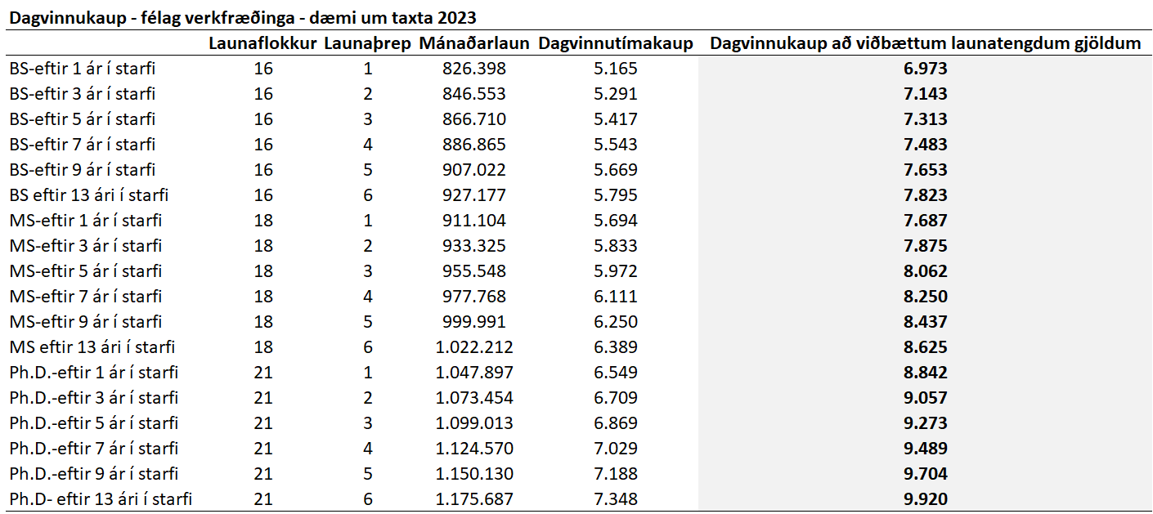
Verkefnistími | Upphaf verkefnis: |  |  |  | Lok verkefnis:

Yfirlit yfir kostnað

Vinna við verkefnið - launaliðir
Nafn þátttakanda |  | Verkþáttur |  | Fjöldi tíma |  | Tímakaup með launat.gjd | Samtals

 |  |  |  |  |  |  | 0
 |  |  |  |  |  |  | 0

Samtals launaliðir |  |  |  |  |  |  | 0

*Athugið að eðlilegt er að nota raunkostnað, þ.e.a.s. laun og launatengd gjöld (um 35% til viðbótar við laun). Ekki má miða við taxta á útseldri vinnu starfsmanns í fyrirtæki. Tímakaup sem miðað er við kemur fram í samningi um styrk hjá Aski en hér t.h. á síðunni eru einnig viðmiðunarfjárhæðir sem stuðst er við við gerð samnings.

Annar kostnaður

Styrkhæfur liður |  | Nánari lýsing |  |  |  |  | Samtals
- Veljið styrkhæfan lið |  |  |  |  |  |  | 0
- Veljið styrkhæfan lið |  |  |  |  |  |  | 0
- Veljið styrkhæfan lið |  |  |  |  |  |  | 0
- Veljið styrkhæfan lið |  |  |  |  |  |  | 0
- Veljið styrkhæfan lið |  |  |  |  |  |  | 0
- Veljið styrkhæfan lið |  |  |  |  |  |  | 0
- Veljið styrkhæfan lið |  |  |  |  |  |  | 0
- Veljið styrkhæfan lið |  |  |  |  |  |  | 0
- Veljið styrkhæfan lið |  |  |  |  |  |  | 0
- Veljið styrkhæfan lið |  |  |  |  |  |  | 0
- Veljið styrkhæfan lið |  |  |  |  |  |  | 0
- Veljið styrkhæfan lið |  |  |  |  |  |  | 0
- Veljið styrkhæfan lið |  |  |  |  |  |  | 0
- Veljið styrkhæfan lið |  |  |  |  |  |  | 0
- Veljið styrkhæfan lið |  |  |  |  |  |  | 0
- Veljið styrkhæfan lið |  |  |  |  |  |  | 0
- Veljið styrkhæfan lið |  |  |  |  |  |  | 0
- Veljið styrkhæfan lið |  |  |  |  |  |  | 0
- Veljið styrkhæfan lið |  |  |  |  |  |  | 0
- Veljið styrkhæfan lið |  |  |  |  |  |  | 0
- Veljið styrkhæfan lið |  |  |  |  |  |  | 0
- Veljið styrkhæfan lið |  |  |  |  |  |  | 0
- Veljið styrkhæfan lið |  |  |  |  |  |  | 0
- Veljið styrkhæfan lið |  |  |  |  |  |  | 0
- Veljið styrkhæfan lið |  |  |  |  |  |  | 0
- Veljið styrkhæfan lið |  |  |  |  |  |  | 0
- Veljið styrkhæfan lið |  |  |  |  |  |  | 0
- Veljið styrkhæfan lið |  |  |  |  |  |  | 0
- Veljið styrkhæfan lið |  |  |  |  |  |  | 0
- Veljið styrkhæfan lið |  |  |  |  |  |  | 0
- Veljið styrkhæfan lið |  |  |  |  |  |  | 0
- Veljið styrkhæfan lið |  |  |  |  |  |  | 0
- Veljið styrkhæfan lið |  |  |  |  |  |  | 0
- Veljið styrkhæfan lið |  |  |  |  |  |  | 0
- Veljið styrkhæfan lið |  |  |  |  |  |  | 0
- Veljið styrkhæfan lið |  |  |  |  |  |  | 0
- Veljið styrkhæfan lið |  |  |  |  |  |  | 0
- Veljið styrkhæfan lið |  |  |  |  |  |  | 0
- Veljið styrkhæfan lið |  |  |  |  |  |  | 0
- Veljið styrkhæfan lið |  |  |  |  |  |  | 0
- Veljið styrkhæfan lið |  |  |  |  |  |  | 0
- Veljið styrkhæfan lið |  |  |  |  |  |  | 0
- Veljið styrkhæfan lið |  |  |  |  |  |  | 0
- Veljið styrkhæfan lið |  |  |  |  |  |  | 0
- Veljið styrkhæfan lið |  |  |  |  |  |  | 0
- Veljið styrkhæfan lið |  |  |  |  |  |  | 0
- Veljið styrkhæfan lið |  |  |  |  |  |  | 0
- Veljið styrkhæfan lið |  |  |  |  |  |  | 0
- Veljið styrkhæfan lið |  |  |  |  |  |  | 0
- Veljið styrkhæfan lið |  |  |  |  |  |  | 0
- Veljið styrkhæfan lið |  |  |  |  |  |  | 0
- Veljið styrkhæfan lið |  |  |  |  |  |  | 0
Samtals aðkeyptar vörur eða þjónusta |  |  |  |  |  |  | 0
**Athugið að upphæðir skulu vera án virðisaukaskatts ef fyrirtækið er með virðisaukaskattskylda starfsemi.

Heildarkostnaður

Samtals launaliðir |  |  |  |  |  |  | 0
Samtals aðkeyptar vörur eða þjónusta |  |  |  |  |  |  | 0
Samtals tækjabúnaður eða tæknileg aðstaða |  |  |  |  |  |  | 0
Samtals samrekstur og aðstaða |  |  |  |  |  |  | 0
Samtals ferðakostnaður |  |  |  |  |  |  | 0
Samtals upplýsingagjöf og fræðsla til hagaðila |  |  |  |  |  |  | 0

Samtals heildarkostnaður |  |  |  |  |  |  | 0

Það staðfestist að ofangreindur launakostnaður er í samræmi við samning um verkefnið og starfsreglur Asks - mannvirkjarannsóknarsjóðs.
Lokaskýrsla liggur fyrir sem ber með sér að ofangreindir tímar hafi verið lagðir í verkefnið. Styrkurinn er að fjárhæð xxx milljónir og framlag
xxxxxxx því xxxx skv. lokauppgjöri og er framlag þeirra því 44% af heildarkostnaði. Því er ofangreind lokaskýrsla og tímaskýrsla og síðari greiðsla styrksins greidd skv. því.

f.h. HMS / Asks - mannvirkjarannsóknasjóðs |  |  | f.h. HMS / Asks - mannvirkjarannsóknasjóðs

